Sheet1
 | 担当者 |  |  | 渡部 | 渡部 | 渡部 | 川原 | 川原 | 渡部
 | ウェブサイト |  |  | font Awsome | 著作権フリーのアイコン素材 | シンプルアウトラインデザイン | icon-rainbow | icoooon mono | イラストAC
 | URL |  | https://fonts.google.com/icons?selected=Material+Icons | Font Awesome Icons | https://icooon-mono.com/ | フリー素材 | シンプルなアウトラインデザインのイラストアイコンセット。電気スタンドや椅子にビールなど。 (freebies-db.com) | https://free-icon-rainbow.com/ | https://icooon-mono.com/ | ひらめき｜シルエット イラストの無料ダウンロードサイト「シルエットAC」 (silhouette-ac.com) | メトリゼアイコン • デザイナーと開発者のための300のアイコン (alessioatzeni.com) | コメントの吹き出し素材 その3 | FLAT ICON DESIGN -フラットアイコンデザイン- (flat-icon-design.com) | 無料素材 | シンプルな単色シルエットアイコン120種類セット。ベクター画像もあります。 (freebies-db.com)
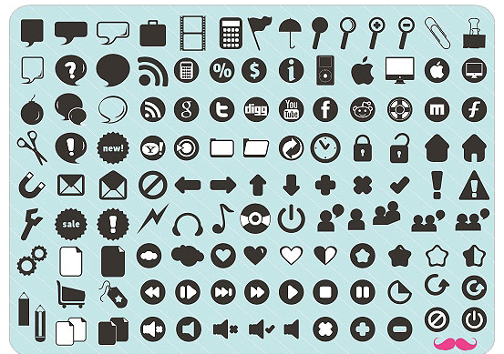
✓ | わかった | 親指↑、にっこり顔
✓ | わからない | 親指↓、しょんぼり顔
✓ | 拍手 | 手２つ、拍手
✓ | 笑い | 口をあけて笑っている
✓ | なるほど！ | 電球
✓ | 英検3級！ | 「英検３級」
✓ | キター！（エラーなし） | テンション上がっている顔、万歳！
✓ | うーん↓(悩む、矢沢さんがエラーになった時) | 悩んでる顔
✓ | 提案があります！ | 挙手
 | なにそれ,,,(わからなくて) | 困った顔、困ったような雰囲気なもの
✓ | ちょっと早い！ | 焦っている顔
✓ | Help！ | 「SOS」「HELP!」
✓ | 作業終わりました！ | おわりました！の文字、チェックマーク
✓ | ちょっと待った！ | STOPの文字と手
✓ | 質問があります。 | QマークとAマーク
✓ | 共有してください。 | パソコン複数台
✓ | グループ活動求む！ | チームで話し合っている・チーム
✓ | セッション希望！ | QマークとAマーク+パソコン |  |  | セッション希望！
✓ | お疲れ様です！ | お辞儀している上半身
✓ | ありがとうございます。 | 感謝！
✓ | おはようございます。 | 太陽、
✓ | 最高です | ハート
✓ | もう一度お願いします！ | 繰り返し

